Gráfico
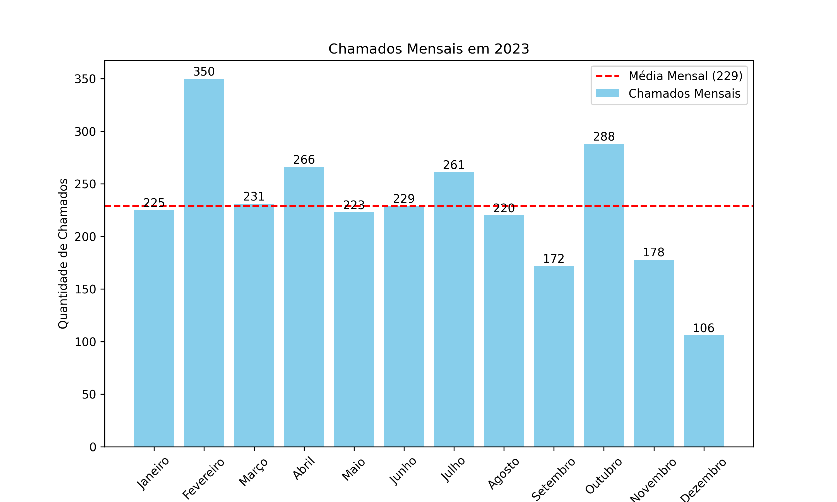

Mês | Quantidade de Chamados
Janeiro | 225
Fevereiro | 350
Março | 231
Abril | 266
Maio | 223
Junho | 229
Julho | 261
Agosto | 220
Setembro | 172
Outubro | 288
Novembro | 178
Dezembro | 106

